Sheet1
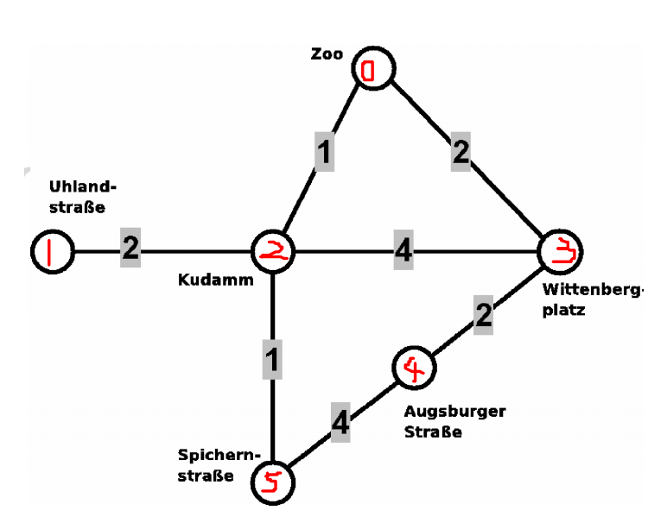
 | Zo | Uh | Ku | Wi | Au | Sp
Zo | 0 | 0 | 1 | 2 | 0 | 0
Uh | 0 | 0 | 2 | 0 | 0 | 0
Ku | 1 | 2 | 0 | 4 | 0 | 1
Wi | 2 | 0 | 4 | 0 | 2 | 0
Au | 0 | 0 | 0 | 2 | 0 | 4
Sp | 0 | 0 | 1 | 0 | 4 | 0

depth(4) | 430215 | 432105 | 432510 | 452103 | 452031
breadth(4) | 435021 | 435201 | 453201

